단말기별해상도
디자인 가이드에 따라 최소너비 360 이상으로 개발되었으며, 최소너비 360 이상폰 고려되어 테스트 수행중.
스마트폰 단말기 기본 해상도 현황 조사표
Name | phys.width | phys.height | CSS width (ViewPort) | CSS height (Viewport) | Css pixel ratio | phys. PPI | OS | Launch Date | 출시후 경과년
Apple iPhone 14 Pro Max | 1290 | 2796 | 430 | 932 | 3 | 460 | iOS 16.0 | 2022.09
Apple iPhone 14 Plus | 1284 | 2778 | 428 | 926 | 3 | 458 | iOS 16.0 | 2022.09
Apple iPhone 14 pro | 1179 | 2556 | 393 | 852 | 3 | 460 | iOS 16.0 | 2022.09
Apple iPhone 14 | 1170 | 2532 | 390 | 844 | 3 | 460 | iOS 16.0 | 2022.09
Apple iPhone 13 Pro Max | 1284 | 2778 | 428 | 926 | 3 | 458 | iOS 15.0 | 2021.09 | 2년 초과
Apple iPhone 13 mini | 1080 | 2340 | 375 | 812 | 3 | 476 | iOS 15.0 | 2021.09 | 2년 초과
Apple iPhone 13 pro | 1170 | 2532 | 390 | 844 | 3 | 460 | iOS 15.0 | 2021.09 | 2년 초과
Apple iPhone 13 | 1170 | 2532 | 390 | 844 | 3 | 460 | iOS 15.0 | 2021.09 | 2년 초과
Apple iPhone 12 Pro Max | 1284 | 2778 | 428 | 926 | 3 | 458 | iOS 14.1 | 2020.01 | 3년 초과
Apple iPhone 12 mini | 1080 | 2340 | 360 | 780 | 3 | 476 | iOS 14.1 | 2020.01 | 3년 초과
Apple iPhone 12, 12 Pro | 1170 | 2532 | 390 | 844 | 3 | 460 | iOS 14.1 | 2020.01 | 3년 초과
Apple iPhone SE (2세대) | 750 | 1334 | 375 | 667 | 2 | 326 | iOS 13.0 | 2020.04 | 3년 초과
Apple iPhone 11 Pro Max | 1242 | 2688 | 414 | 896 | 3 | 458 | iOS 13.0 | 2019.09 | 4년 초과
Apple iPhone 11 Pro | 1125 | 2436 | 375 | 812 | 3 | 458 | iOS 13.0 | 2019.09 | 4년 초과
Apple iPhone 11 | 828 | 1792 | 414 | 896 | 2 | 326 | iOS 13.0 | 2019.09 | 4년 초과
Apple iPhone Xs Max | 1242 | 2688 | 414 | 896 | 3 | 458 | iOS 12.0 | 2018.09 | 5년 초과
Apple iPhone Xr | 828 | 1792 | 414 | 896 | 2 | 326 | iOS 12.0 | 2018.09 | 5년 초과
Apple iPhone X | 1125 | 2436 | 375 | 812 | 3 | 458 | iOS 11.0 | 2017.09 | 6년 초과
Apple iPhone Xs | 1125 | 2436 | 375 | 812 | 3 | 458 | iOS 12.0 | 2018.09 | 5년 초과
Apple iPhone 6+ | 1080 | 1920 | 414 | 736 | 3 | 401 | iOS 8.0 | 2014.09 | 9년 초과
Apple iPhone 6s+ | 1080 | 1920 | 414 | 736 | 3 | 401 | iOS 9.0 | 2015.09 | 8년 초과
Apple iPhone 7+ | 1080 | 1920 | 414 | 736 | 3 | 401 | iOS 10.0 | 2016.09 | 7년 초과
Apple iPhone 8+ | 1080 | 1920 | 414 | 736 | 3 | 401 | iOS 11.0 | 2017.09 | 6년 초과
Apple iPhone 7 | 750 | 1334 | 375 | 667 | 2 | 326 | iOS 10.0 | 2016.09 | 7년 초과
Apple iPhone 8 | 750 | 1334 | 375 | 667 | 2 | 326 | iOS 11.0 | 2017.09 | 6년 초과
Apple iPhone SE 3세대 | 750 | 1334 | 375 | 667 | 2 | 326 | iOS 15.4 | 2022.03 | 1년 초과
Apple iPhone SE 2세대 | 750 | 1334 | 375 | 667 | 2 | 326 | iOS 13.4 | 2020.04 | 3년 초과
Apple iPhone SE 1세대 | 640 | 1136 | 320 | 568 | 2 | 326 | iOS 9.3.2 | 2016.03 | 7년 초과
Apple iPhone 6 | 750 | 1334 | 375 | 667 | 2 | 326 | iOS 8.0 | 2014.09 | 9년 초과
Apple iPhone 6s | 750 | 1334 | 375 | 667 | 2 | 326 | iOS 9.0 | 2015.09 | 8년 초과
Apple iPhone 5 | 640 | 1136 | 320 | 568 | 2 | 326 | iOS 6.0 | 2012.09 | 12년 초과
Apple iPhone 4 | 640 | 960 | 320 | 480 | 2 | 326 | iOS 4.0 | 2010.06 | 14년 초과
Samsung Galaxy Z Fold4 | 2176 (2316) | 1812 (904) | 1088 | 906 | 2 | 374 (402) | Android 12.0 | 2022.08
Samsung Galaxy Z Fold3 | 2208 (2268) | 1768 (832) | 1104 | 842 | 2 | 374 (387) | Android 11.0 | 2021.09 | 2년 초과
Samsung Galaxy Z Flip 4 | 1080 | 2640 | 412 | 1004 | 2.6 | 425 (320) | Android 12.0 | 2022.08
Samsung Galaxy Z Flip 3 | 1080 | 2640 | 412 | 1004 | 2.6 | 426 | Android 11.0 | 2021.10 | 1년 미만
Samsung Galaxy Z Flip | 1080 | 2636 | 412 | 1004 | 2.6 | 425 | Android 10.0 | 2020.02 | 3년 초과
Samsung Galaxy S23Ultra | 1440 | 3088 | 412 | 883 | 4.0 | 500 | Android 12.0 | 2023.02
Samsung Galaxy S23 | 1080 | 2340 | 360 | 780 | 3.0 | 425 | Android 12.0 | 2023.02
Samsung Galaxy S22Ultra | 1440 | 3088 | 360 | 772 | 4.0 | 500 | Android 12.0 | 2022.02 | 1년 초과
Samsung Galaxy S22 | 1080 | 2340 | 360 | 780 | 3.0 | 422 | Android 12.0 | 2022.02 | 1년 초과
Samsung Galaxy S21 Ultra | 1440 | 3200 | 421 | 854 | 3.8 | 515 | Android 11.0 | 2021.01 | 2년 초과
Samsung Galaxy S21 | 1080 | 2400 | 360 | 800 | 3 | 421 | Android 11.0 | 2021.01 | 2년 초과
Samsung Galaxy S20+ | 1440 | 3200 | 360 | 800 | 4 | 525 | Android 10.0 | 2020.02 | 3년 초과
Samsung Galaxy S20 | 1440 | 3200 | 360 | 800 | 4 | 563 | Android 10.0 | 2020.02 | 3년 초과
Samsung Galaxy S10+ | 1440 | 3040 | 412 | 869 | 3.5 | 522 | Android 9.0 | 2019.03 | 4년 초과
Samsung Galaxy S10 | 1440 | 3040 | 360 | 760 | 4 | 550 | Android 9.0 | 2019.02 | 4년 초과
Samsung Galaxy S9+ | 1440 | 2960 | 360 | 740 | 4 | 529 | Android 8.0 | 2018.03 | 5년 초과
Samsung Galaxy S9 | 1440 | 2960 | 360 | 740 | 4 | 570 | Android 8.0 | 2018.03 | 5년 초과
Samsung Galaxy S8+ | 1440 | 2960 | 360 | 740 | 4 | 529 | Android 7.0 | 2017.04 | 6년 초과
Samsung Galaxy S8 | 1440 | 2960 | 360 | 740 | 4 | 568 | Android 7.0 | 2017.04 | 6년 초과
Samsung Galaxy S7 | 1440 | 2560 | 360 | 640 | 4 | 577 | Android 6.0 | 2016.02 | 7년 초과
Samsung Galaxy S7 edge | 1440 | 2560 | 360 | 640 | 4 | 534 | Android 6.0 | 2016.02 | 7년 초과
Samsung Galaxy S6 | 1440 | 2560 | 360 | 640 | 4 | 577 | Android 5.0 | 2015.03 | 8년 초과
Samsung Galaxy S5 | 1080 | 1920 | 360 | 640 | 3 | 432 | Android 4.4 | 2014.02 | 9년 초과
Samsung Galaxy S4 | 1080 | 1920 | 360 | 640 | 3 | 441 | Android 4.2 | 2013.03 | 10년 초과
Samsung Galaxy S3 | 720 | 1280 | 360 | 640 | 2 | 306 | Android 4.0 | 2012.05 | 12년 초과
Samsung Galaxy S2 | 480 | 800 | 320 | 533 | 1.5 | 217 | Android 2.3 | 2011.02 | 13년 초과
Samsung Galaxy S | 480 | 800 | 320 | 533 | 1.5 | 233 | Android 2.1 | 2010.03 | 14년 초과
Samsung Galaxy Note 20 Ultra | 1440 | 3088 | 412 | 883 | 3.5 | 496 | Android 10.0 | 2020.08 | 3년 초과
Samsung Galaxy Note 20 | 1080 | 2400 | 412 | 915 | 2.6 | 393 | Android 10.0 | 2020.08 | 3년 초과
Samsung Galaxy Note 10+ | 1440 | 3040 | 412 | 869 | 3.5 | 498 | Android 9.0 | 2019.08 | 4년 초과
Samsung Galaxy Note 10 | 1080 | 2280 | 412 | 869 | 2.6 | 401 | Android 9.0 | 2019.08 | 4년 초과
Samsung Galaxy Note 9 | 1440 | 2960 | 414 | 846 | 3.5 | 516 | Android 8.1 | 2018.08 | 5년 초과
Samsung Galaxy Note 8 | 1440 | 2960 | 414 | 846 | 3.5 | 521 | Android 7.1.1 | 2017.09 | 6년 초과
Samsung Galaxy Note 7 | 1440 | 2560 | 360 | 640 | 4 | 518 | Android 6.0 | 2016.08 | 7년 초과
Samsung Galaxy Note 5 | 1440 | 2560 | 360 | 640 | 4 | 518 | Android 5.1 | 2015.08 | 8년 초과
Samsung Galaxy Note 4 | 1440 | 2560 | 360 | 640 | 4 | 518 | Android 4.4 | 2014.09 | 9년 초과
Samsung Galaxy Note 3 | 1080 | 1920 | 360 | 640 | 3 | 387 | Android 4.3 | 2013.09 | 10년 초과
Samsung Galaxy Note 2 | 720 | 1280 | 360 | 640 | 2 | 267 | Android 4.1 | 2012.08 | 12년 초과
Samsung Galaxy Note | 800 | 1280 | 400 | 640 | 2 | 285 | Android 2.3 | 2011.09 | 13년 초과

시장점유율
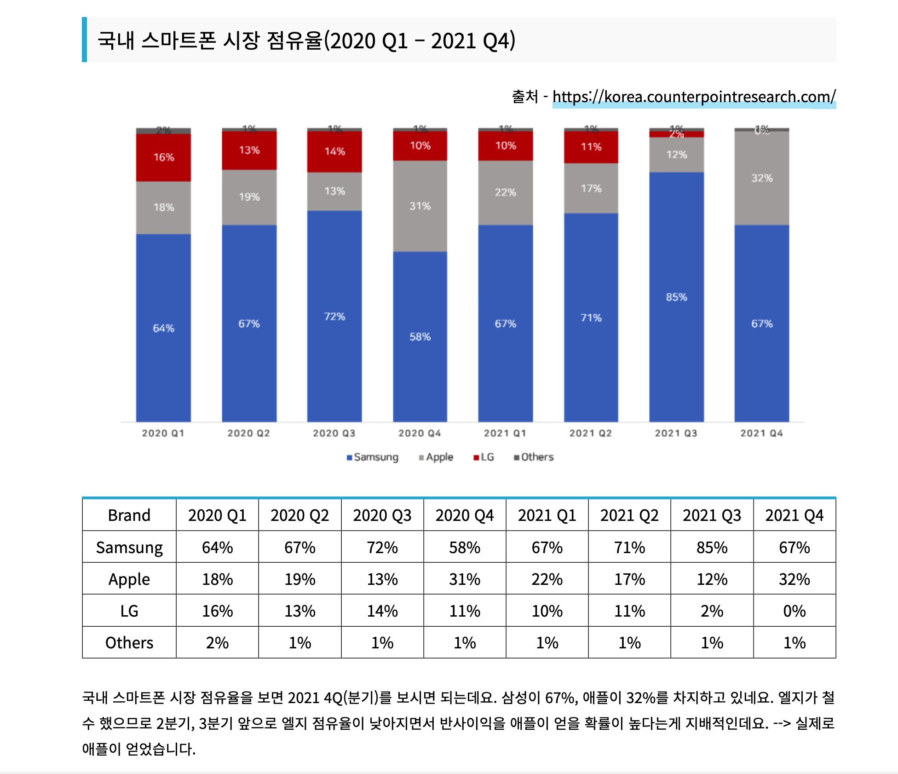
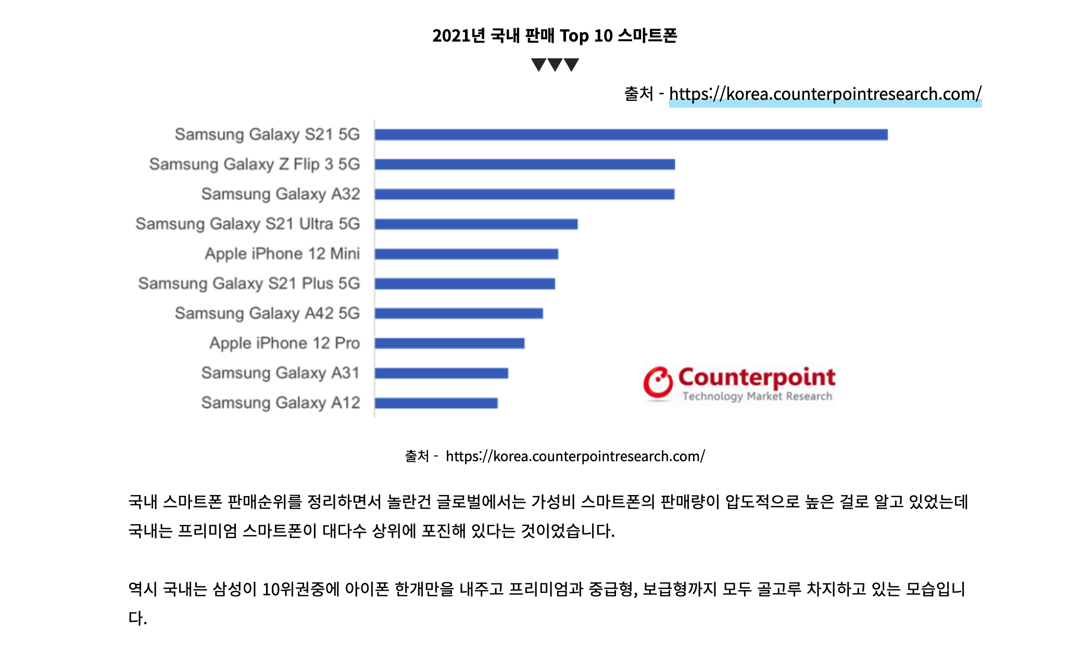

시장점유율2
